1 рівень
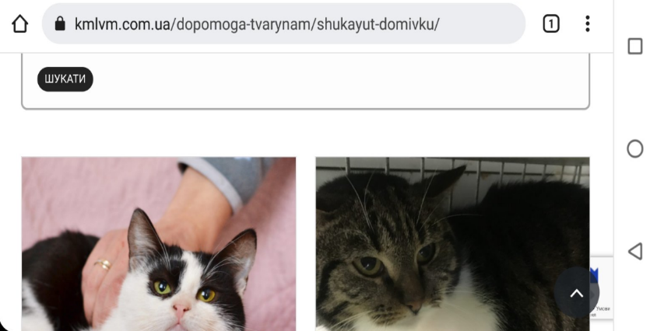
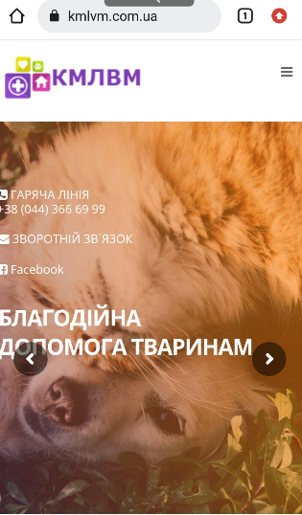
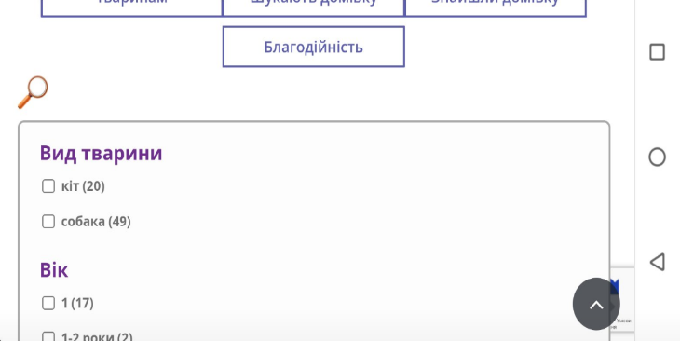
ПЕРШИЙ РІВЕНЬ
 | Протестуй роботу сайту “Київська міська лікарня ветеринарної медицини” на мобільному пристрої.
 | Заведи 5 відповідних баг репортів у файл Google Docs. Додай посилання на нього в LMS.

Bug-reports
ID | BUG_1 | BUG_2 | BUG_3 | BUG_4 | BUG_5
Summary | На головній сторінці сайту при відкритті меню сайту відбувається повернення на головну сторінку | На головній сторінці в розділі Структура підприємства текст з інфо про підрозділ поза рамками | На сторінці Адопція розділ Шукають домівку в вертикальному форматі зсув назви фільтрів, відсутність чек-боксів. В горизонтальному форматі назви фільтрів та чек-бокси відображаються без зсуву | На сторінці Адопція розділ Шукають домівку каталог тварин не фільтрується за обраними фільтрами | На сторінці Адопція розділ Шукають домівку у формі Прихистити заповнені не всі поля. При відравці такої форми немає повівдомлення про помилку чи відправку форми. Повторно натиснувши Прихистити з'являється форма з вказаними помилками.
Pre-conditions | Відкрити сайт https://www.kmlvm.com.ua/ | Відкрити сайт https://www.kmlvm.com.ua/ | Відкрити сайт https://www.kmlvm.com.ua/ | Відкрити сайт https://www.kmlvm.com.ua/ | Відкрити сайт https://www.kmlvm.com.ua/

Steps | Натиснути на меню в правому верхньому куті | На головній сторінці натиснути/обрати розділ Структура підприємства | На головній сторінці натиснути меню | На головній сторінці натиснути меню | На головній сторінці натиснути меню
 |  | Натиснути Детальніше | Обрати Адопція | Обрати Адопція | Обрати Адопція
 |  | Прокрутити сторінку вниз до Структурні підрозділи | Обрати Шукають домівку | Обрати Шукають домівку | Обрати Шукають домівку
 |  |  | Натиснути Пошук/лупа | Повернути телефон горизонтально, натиснути Пошук/лупа | Обрати "Совушка"
 |  |  | Тримати телефон в вертикальному форматі | У фільтрі тварини поставити галочку у чек-боксі "собака" та натиснути шукати | Натиснути Прихистити
 |  |  |  |  | Заповнити поле ім'я Nata, поле e-mail, телефон, додаткова інформація залишити пустими
 |  |  |  |  | Натиснути Відправити

Actual result | Зліва з'являться бокове меню сайту, прелоудер (…..Loading), через 2-3 секунди бокове меню закривається та відбувається повернення на головну сторінку сайту | Текст з інфо про підрозділи поза рамками | Назви фільтри зсунуті в бік, не читабельтні, відсутність чек-боксів для відбору по фільтру | В каталозі тварин відображаються коти | Повернення на сторінку Адопція, повідомлення чи відправлена форма немає. При повторному натисканні на Прихистити відкривається форма з помилками під полями e-mail, телефон - "Поле обов'язкове для заповнення"
Expected result | Зліва з'являться бокове меню сайту, користувач може обирати розділити меню с наступним переходом в обраний розділ | Текст з інфо про підрозділи повинен бути в рамках | Назви фільтрів та чек-бокси мають відображатися на екрані як в ветрикальному так і в горизонтальному форматі | В каталозі тварин мають вібображаттся собаки | Повідомлення про помилку/обов'язкові поля заповнення форми до натискання Відправити
Environment | Android | Android | Android | Android | Android
Severity | Medium | Low | Medium | High | Low
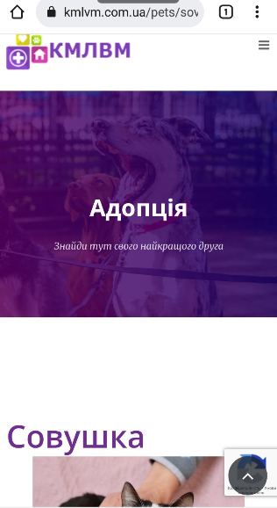
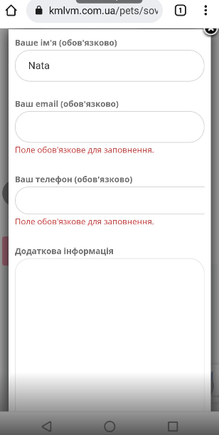
Priority | Medium | Low | Medium | High | Low
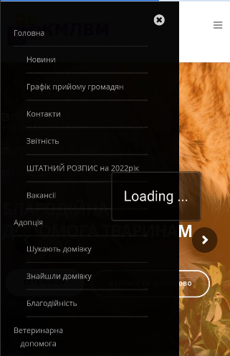
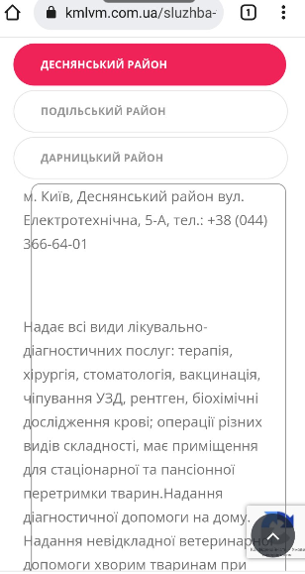
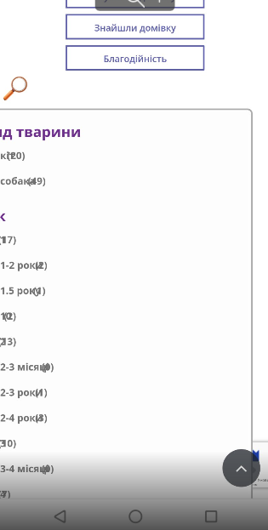
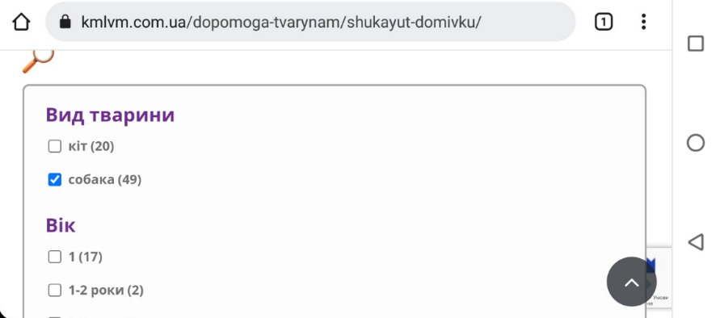
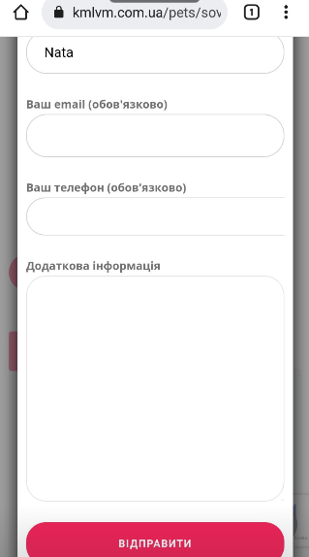
Attachment

2 рівень
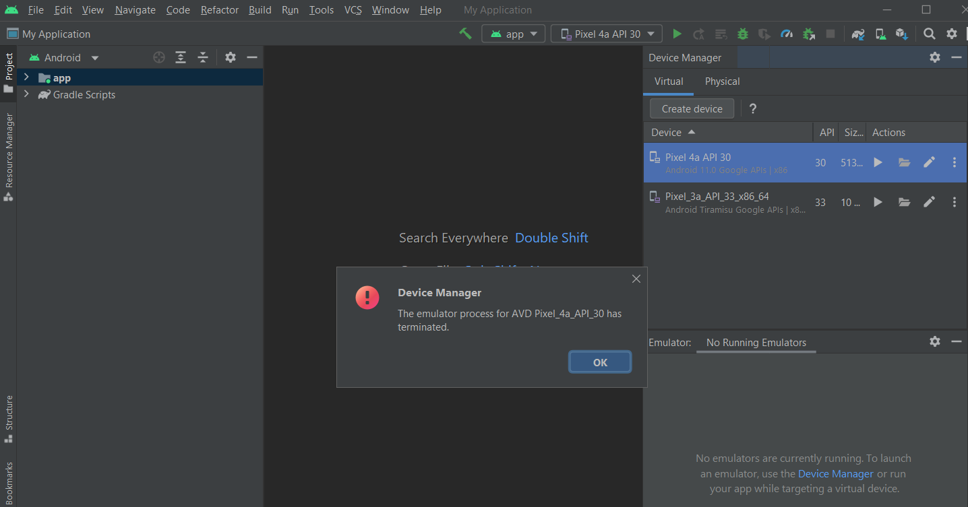
Нажаль, ни вийшло створити емулятор для тексту

